附件图片
图 1-1·软件校验和 | 图 1-2·软件烧录成功
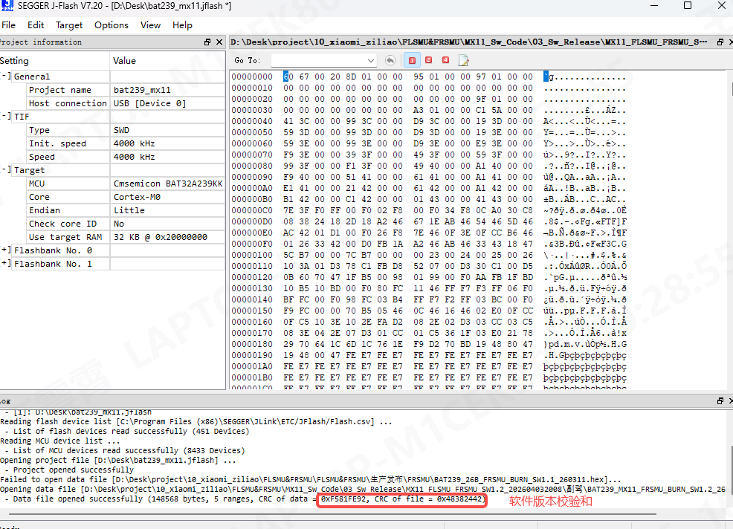 | 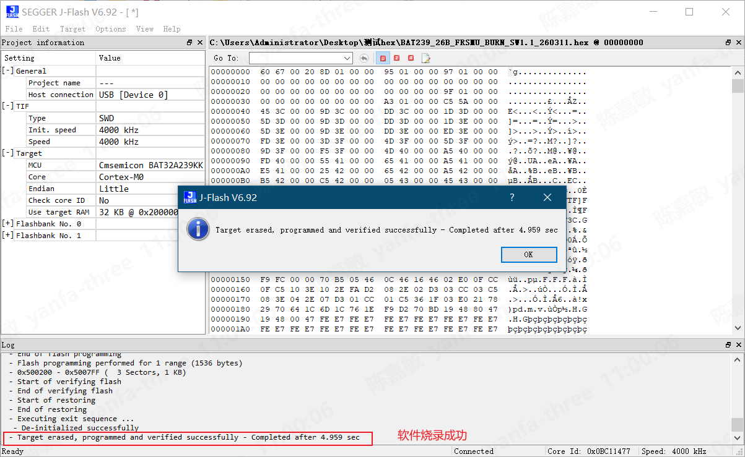

图 1-3·系统上电待机
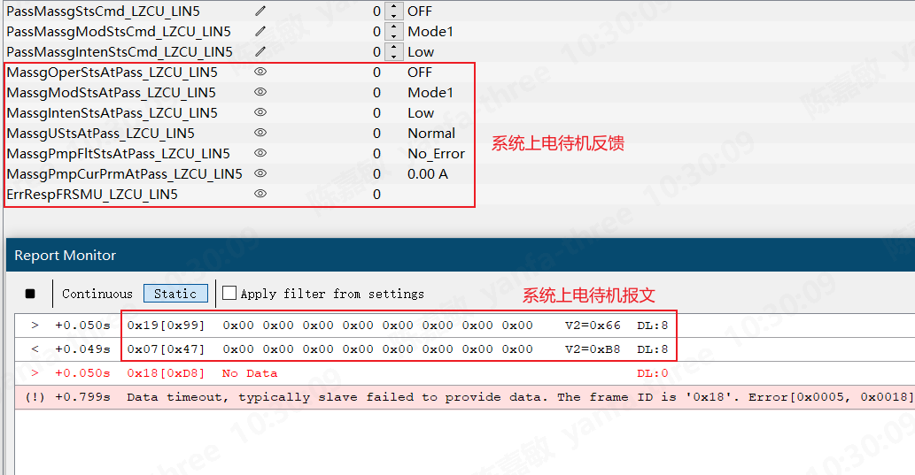

图 2-1·按摩模式一力度一动作开启报文 | 图 2-2·按摩模式一力度一动作自停报文
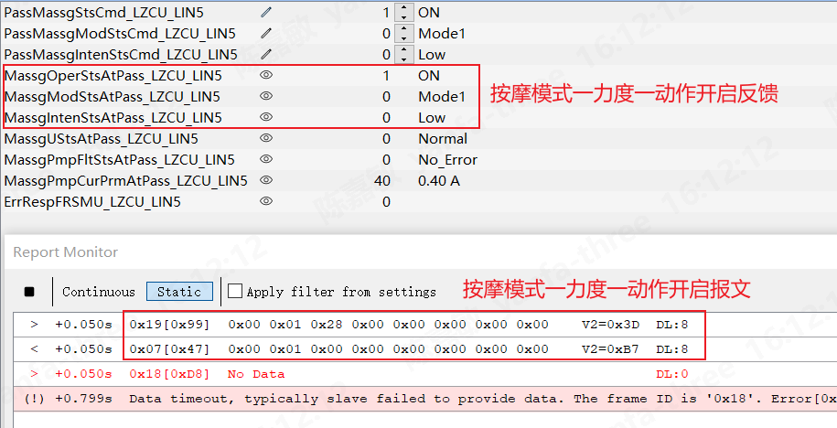 | 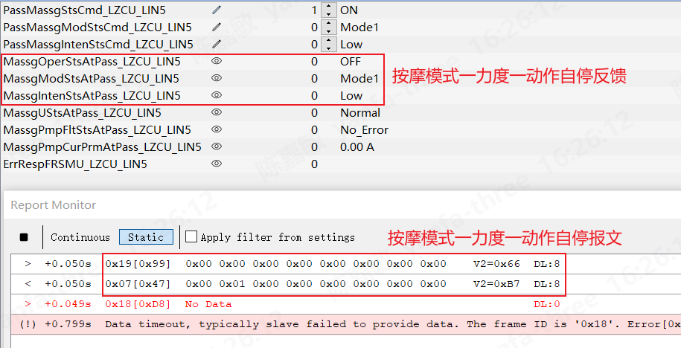

图 2-3·按摩模式一力度一动作自停时间 | 图 2-4·按摩模式一力度一单个气袋充气时间
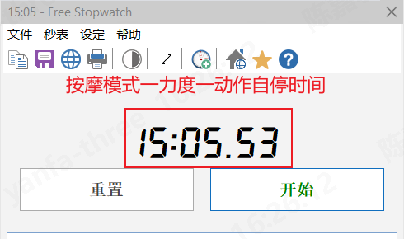 | 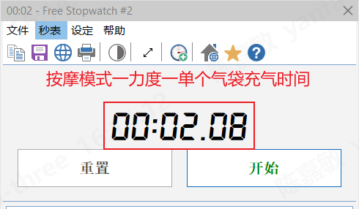

图 2-5·按摩模式一力度二单个气袋充气时间 | 图 2-6·按摩模式一力度三单个气袋充气时间
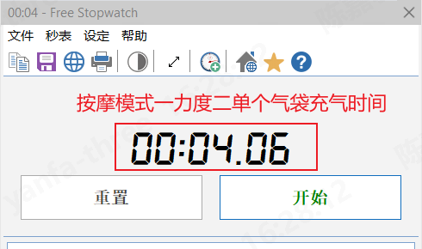 | 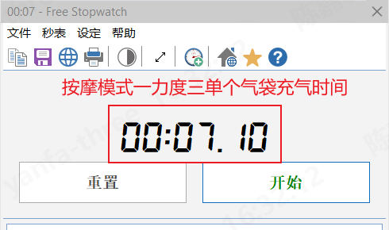

图 3-1·按摩模式二力度一单个气袋充气时间 | 图 3-2·按摩模式二力度二单个气袋充气时间
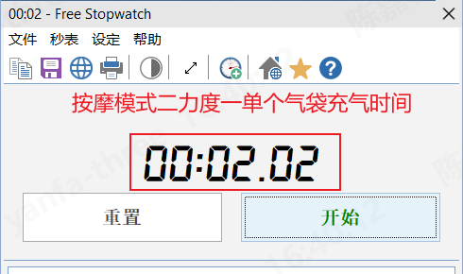 | 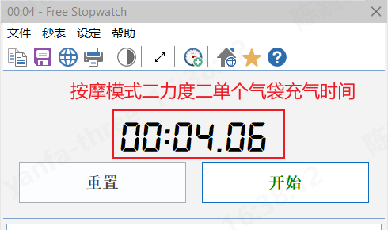

图 3-3·按摩模式二力度三单个气袋充气时间
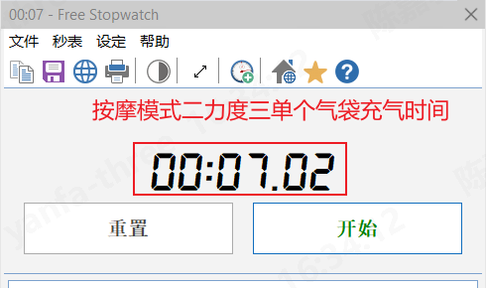

图 4-1·按摩模式三力度一单个气袋充气时间 | 图 4-2·按摩模式三力度二单个气袋充气时间
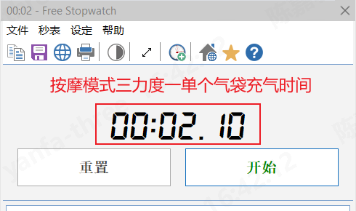 | 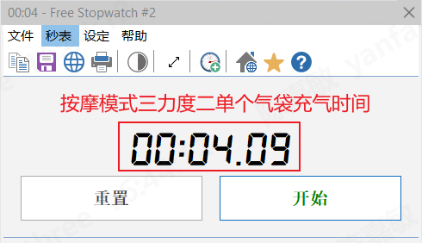

图 4-3·按摩模式三力度二动作开启报文 | 图 4-4·按摩模式三力度二动作自停报文
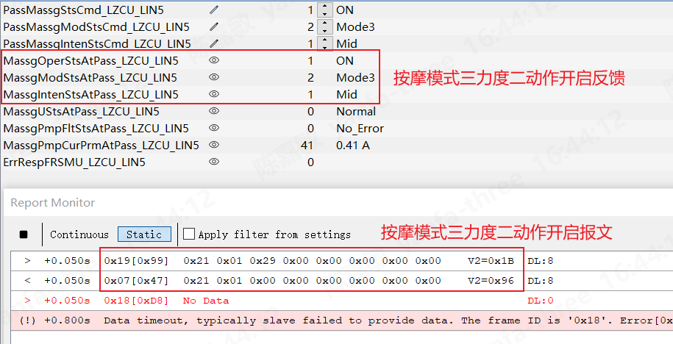 | 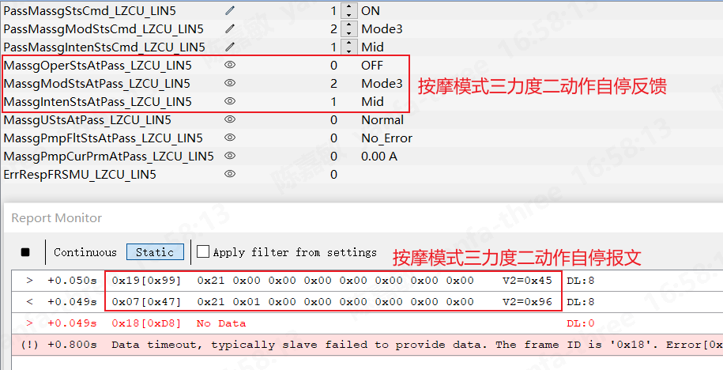

图 4-5·按摩模式三力度二动作自停时间 | 图 4-6·按摩模式三力度三单个气袋充气时间
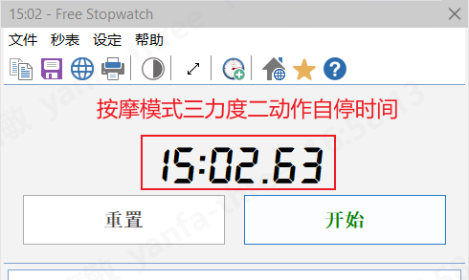 | 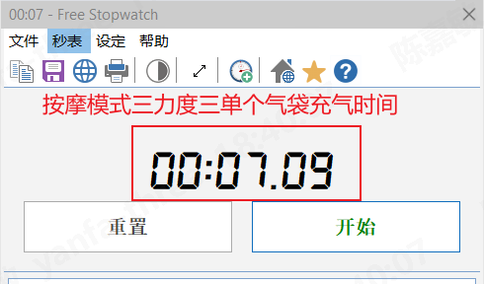

图 5-1·按摩模式四力度一单个气袋充气时间 | 图 5-2·按摩模式四力度二单个气袋充气时间
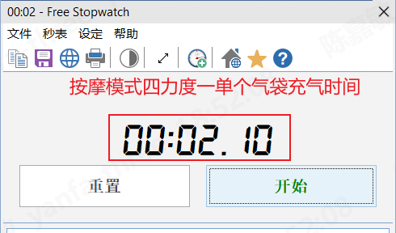 | 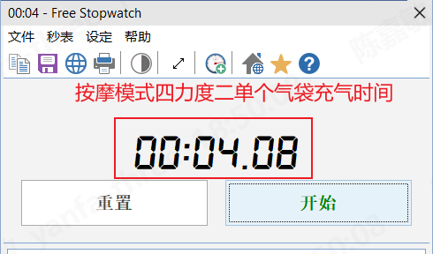

图 5-3·按摩模式四力度三单个气袋充气时间
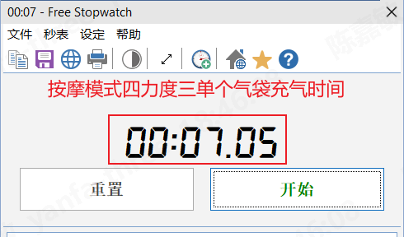

图 6-1·按摩模式五力度一单个气袋充气时间 | 图 6-2·按摩模式五力度二单个气袋充气时间
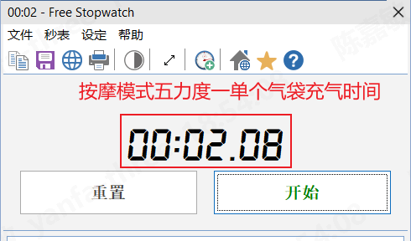 | 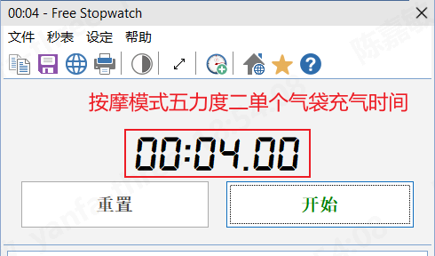

图 6-3·按摩模式五力度三单个气袋充气时间
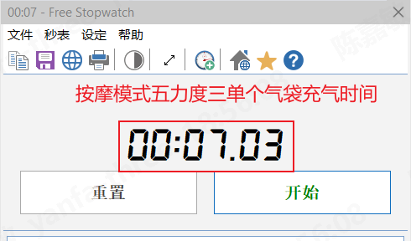

图 7-1·按摩模式六力度一单个气袋充气时间 | 图 7-2·按摩模式六力度二单个气袋充气时间
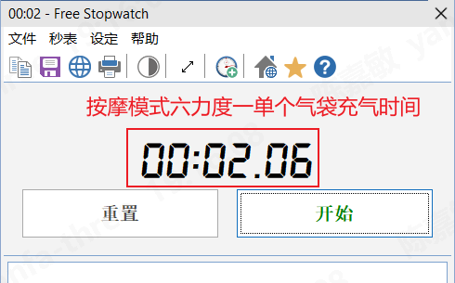 | 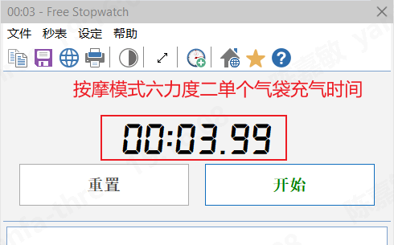

图 7-3·按摩模式六力度三动作开启报文 | 图 7-4·按摩模式六力度三动作自停报文
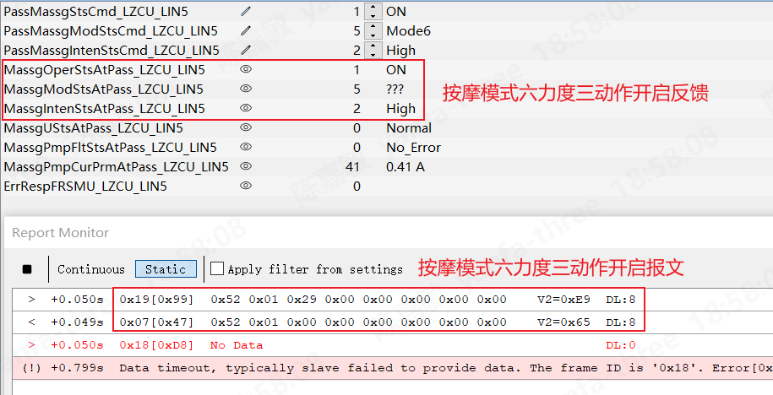 | 

图 7-5·按摩模式六力度三动作自停时间 | 图 7-6·按摩模式六力度三单个气袋充气时间
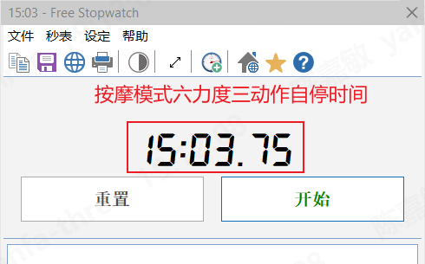 | 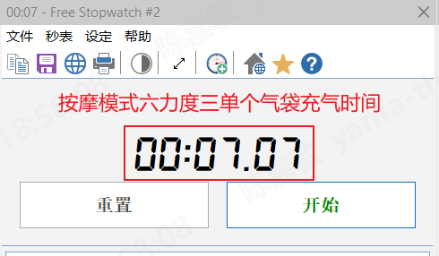

图 7-7·通过按摩关闭信号按摩报文
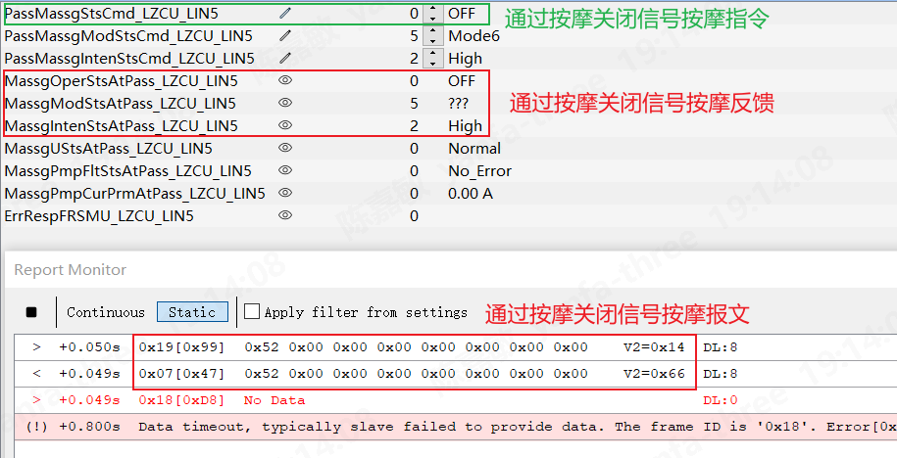

图 8-1·按摩动作时欠压故障报文 | 图 8-2·按摩模式动作时欠压故障恢复报文
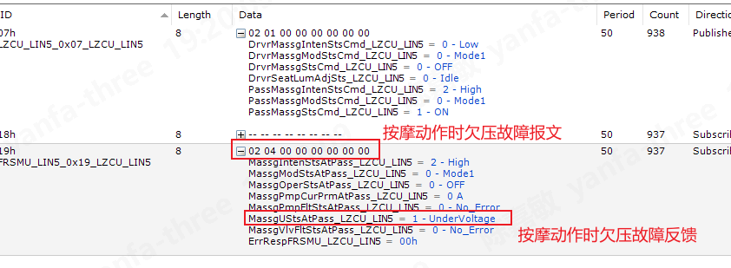 | 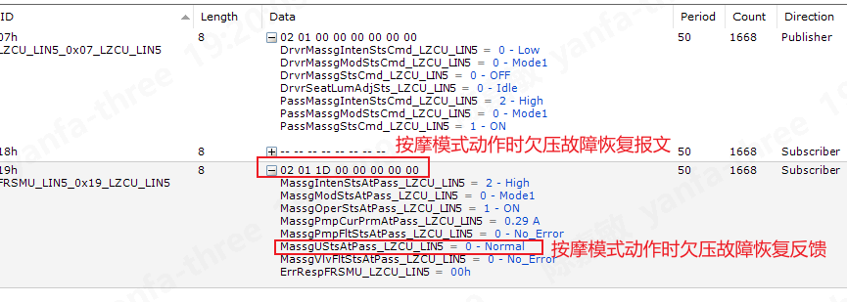

图 9-1·按摩动作时过压故障报文 | 图 9-2·按摩模式动作时过压故障恢复报文
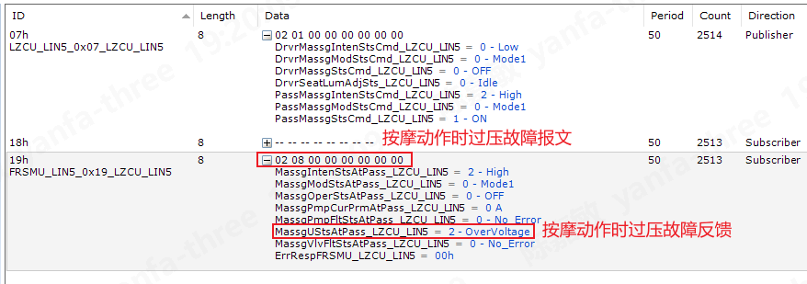 | 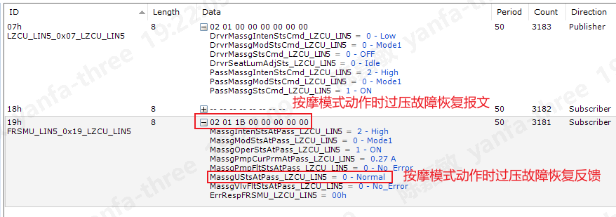

图 10-1·按摩硬件错误-pump短路到地故障报文 | 图 10-2·按摩硬件错误-pump短路到地解除报文
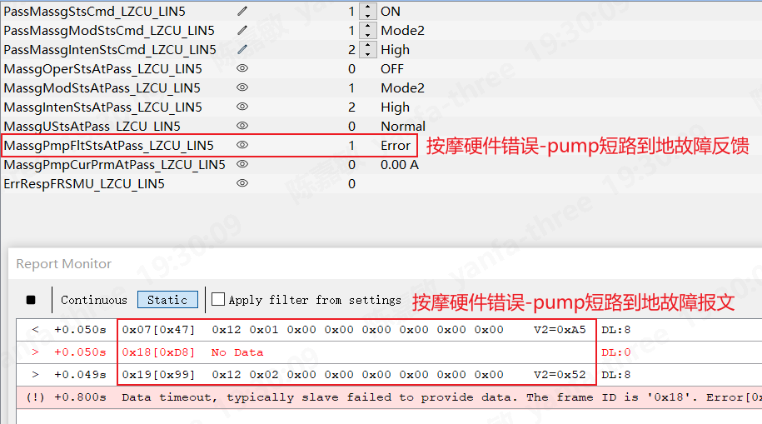 | 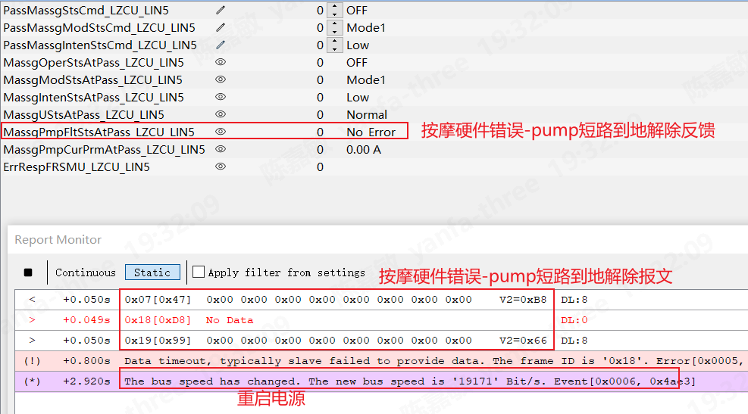

图 11-1·按摩硬件错误-pump断路故障报文 | 图 11-2·按摩硬件错误-pump断路解除报文
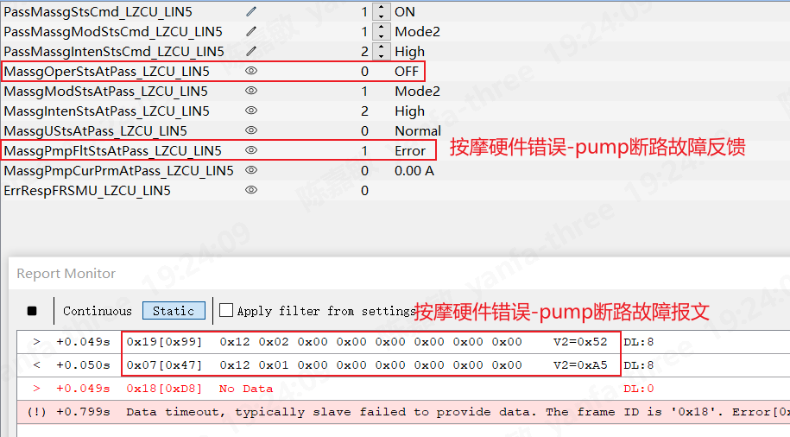 | 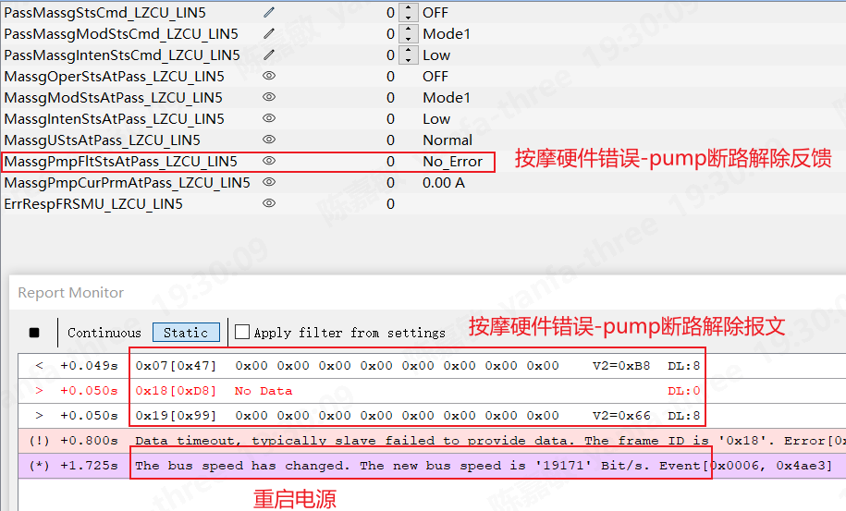

图 12·按摩模式切换压力截图 | 图 13·重复上下电
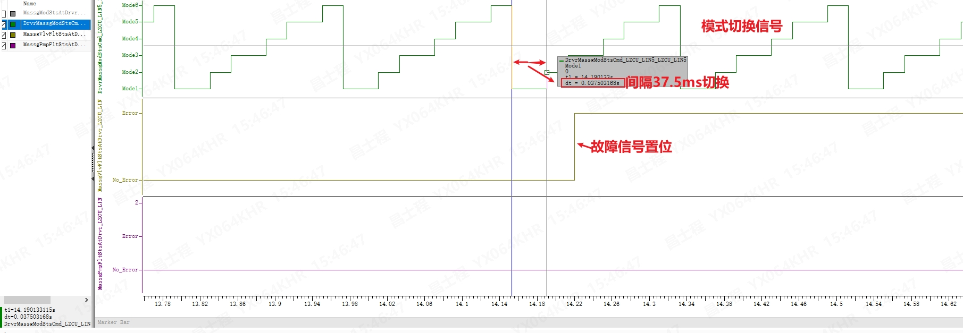 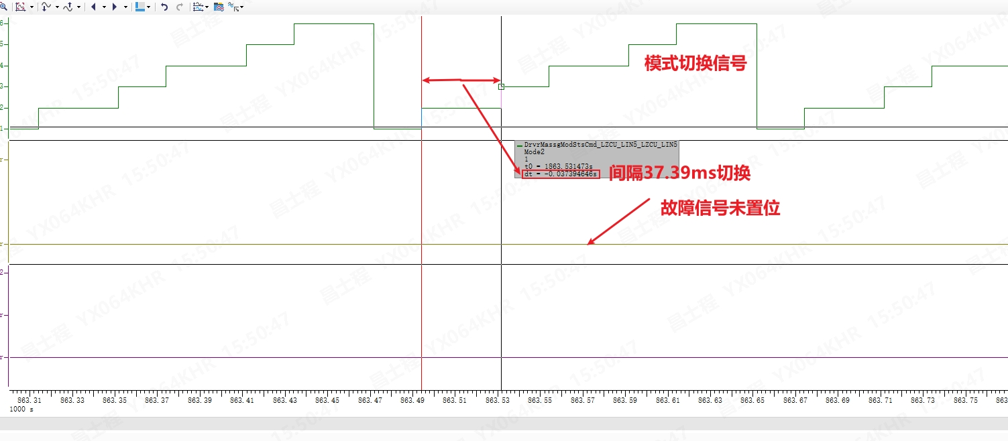  | 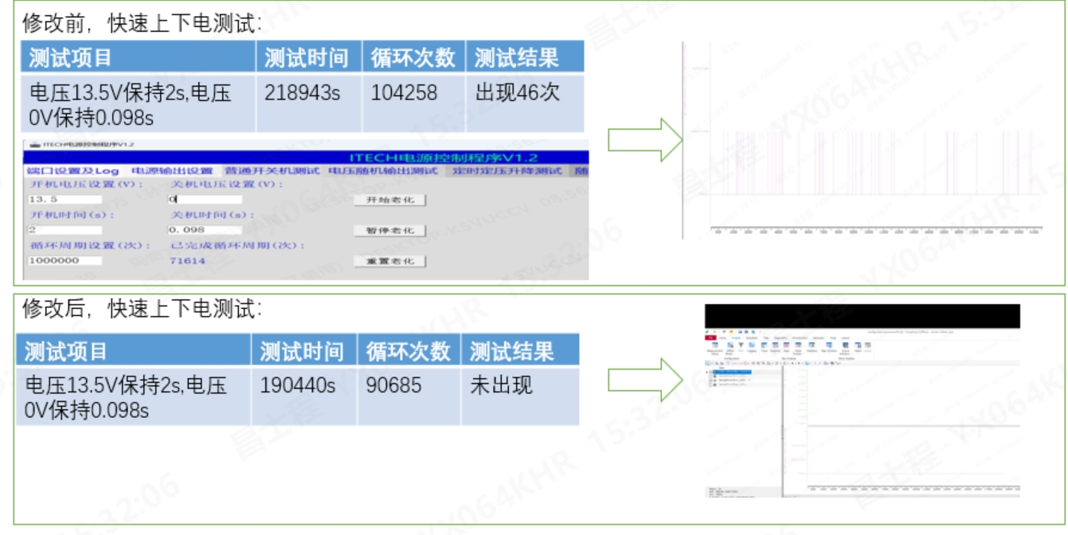

图 14·3D响应

图 15-1·读取件号 | 图 15-2·读取件号
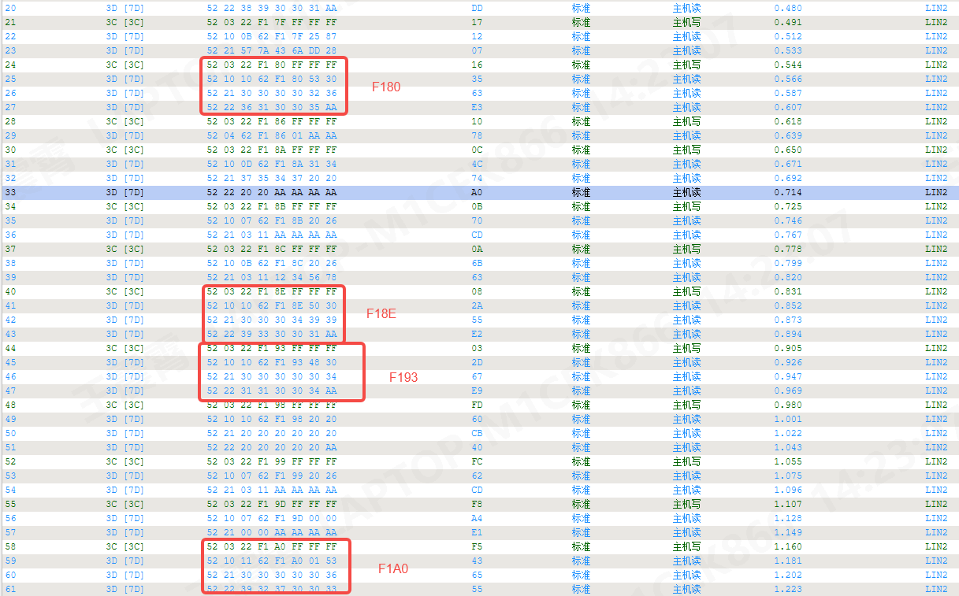 | 